关系图
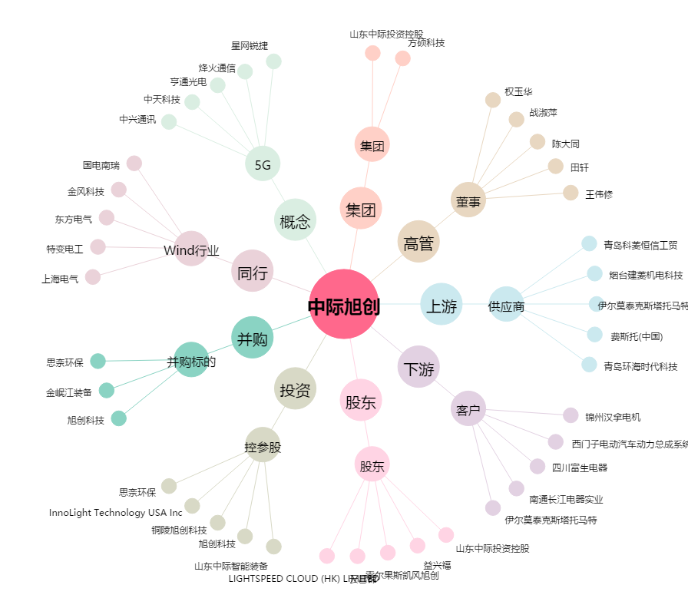
中际旭创[300308.SZ] - 关系概览图

